Hoja1
DATOS PERSONALES

Nombre Completo | oscar lizarazu montaño
Direccion | cbba
Telefono | 987979
Correo Electronico | ronaldo@hotmail.com
Mensaje | afa afamlkmwelk mwkle afa afamlkmwelk mwkleafa afamlkmwelk mwkleafa afamlkmwelk mwkleafa afamlkmwelk mwkleafa afamlkmwelk mwkleafa afamlkmwelk mwkleafa afamlkmwelk mwkleafa afamlkmwelk mwkleafa afamlkmwelk mwkle
Fecha de creacion | 2013-09-23 16:34:15

 |  | Nombre | Imagen | Cantidad | Detalle

 |  | PATÉ DE PAVO PATÉ 150 gr. | 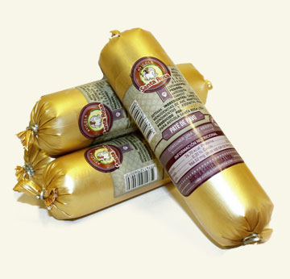 | 88
 |  | PECHUGA DE PAVO COCIDA barra | 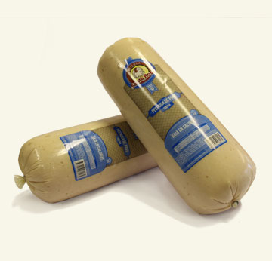 | 8787 | foakosdka

